MENU
Đối tượng sử dụng | Trực Ban Trưởng Các CQĐV cung cấp thông tin cho báo cáo khai thác ngày Các đơn vị/ bộ phận xem thông tin chuyến bay thời gian thực | Điều phái | CLC Phục vụ hàng hóa Phục vụ hành khách | Đại diện sân bay | PVHH: Đơn vị/công ty phục vụ hàng hóa tại sân bay khởi hành; PVMĐ: Đơn vị/công ty phục vụ mặt đất tại sân bay khởi hành; |  | Quản trị viên danh mục, dữ liệu cơ sở |  | Quản trị hệ thống
Menu chính | Live Operations | Flight Dispatch | Flight Load Control | Station Manager | NOTOC/ Manifest | Report | Data Maintenance | Data Source Monitoring | System Admin
 | iOCC |  | Load & Weight |  |  | Flight Ops Summary | Performance Factor | Integration Overview | User Management
 | Daily Operations Status |  | LS, GD, PM, eNotoc Baggage |  |  | Ops Control | Tankering | ACARS | Email Recipients List
 |  |  | eNotoc Cargo |  |  | Fuel | Country | QAR | Auto Emails
 |  |  | eCargo Manifest, eMail Manifest |  |  | Time | Fir |  | Defaut View
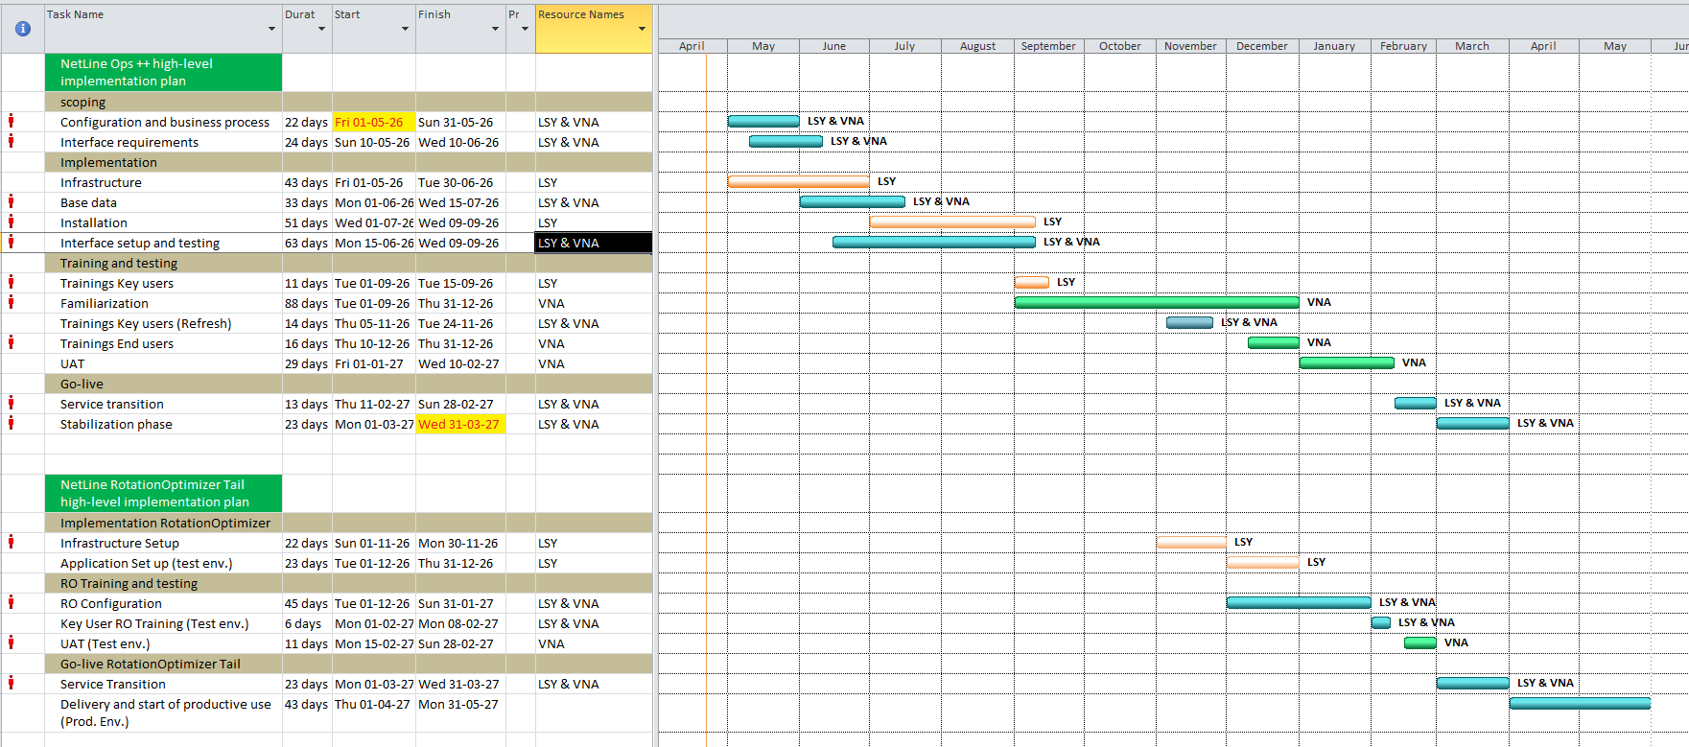
 |  |  |  |  |  | OFP vs QAR | Airport |  | Warnings and Parameters
 |  |  |  |  |  | Load & Weight | Sector
 |  |  |  |  |  | Crew | Aircraft
 |  |  |  |  |  | Other | MEL Policy
 |  |  |  |  |  |  | Fuel Prices
 |  |  |  |  |  |  | Planned Versions
 |  |  |  |  |  |  | Parameters

